الغلاف
أداة NMAT لتقييم المجموعة الاستشارية الفنية الوطنية للتحصين (NITAG)

تم تطوير أداة NMAT لتقييم نضج المجموعة الاستشارية الفنية الوطنية للتحصين كأداة عملية للتخطيط والمراقبة والتقييم من أجل توجيه تطوير وتعزيز المجموعة الاستشارية الفنية الوطنية للتحصين (NITAG). تزود أداة NMAT المجموعات الاستشارية الفنية الوطنية للتحصين (NITAG) وتشارك بآلية لتقييم المجموعة الاستشارية الفنية الوطنية للتحصين (NITAG) وتُوفّر إطار عمل لتنظيم وترتيب أولويات الخطوات التالية الملموسة والقابلة للتحقيق لأنشطة تعزيز المجموعة الاستشارية الفنية الوطنية للتحصين (NITAG). توفر أداة NMAT خطوات قابلة للقياس فيما يخص نضج المجموعة الاستشارية الفنية الوطنية للتحصين (NITAG)، المصممة كتدفق منطقي للسياسات والإجراءات المعمول بها، للتقدم من النضج الأساسي إلى الطليعة. ولا تُعد أداة NMAT إلزامية ولا تهدف إلى استبدال استراتيجيات تعزيز المجموعة الاستشارية الفنية الوطنية للتحصين (NITAG) الإقليمية أو الوطنية الحالية؛ وقد تم تطويرها كدليل عملي لوضع نهج تدريجي نحو تعزيز المجموعة الاستشارية الفنية الوطنية للتحصين (NITAG).
تابع عن طريق تحديد علامة التبويب "التعليمات".
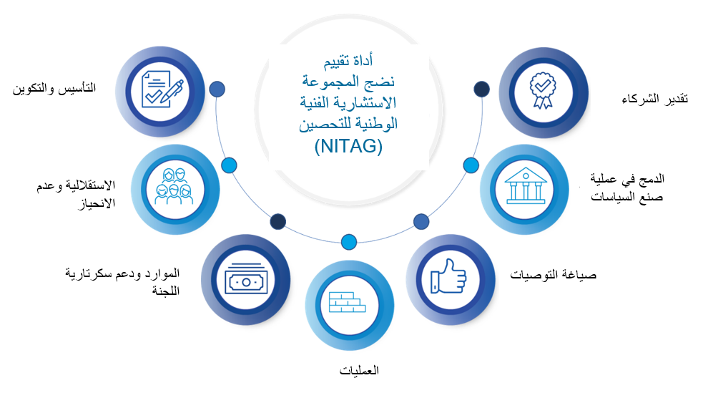

ملخص
ملخص NMAT

البلد
 | اختر من القائمة المنسدلة
اسم NITAG

نوع التقييم |  | التقييم الذاتي
(ضع علامة على خيار واحد) |  | التقييم الخارجي

تاريخ التقييم |  | international format YYYY-MM-DD

المشاركون

نقاط قوة NITAG

تحديات NITAG

النتائج والخطط المستقبلية
راجع علامة تبويب "التعليمات" لمزيد من المعلومات.

المؤشر | مستوى النضج الحالي* | الإجراءات المخطط لها | الطرف المسؤول | الموعد النهائي
المؤشر 1 | أساسي

المؤشر 2 | أساسي

المؤشر 3 | أساسي

المؤشر 4 | أساسي

المؤشر 5 | أساسي

المؤشر 6 | أساسي

المؤشر 7 | أساسي

* يتم حسابه تلقائيًا؛ فهو يعكس أعلى مستوى يتم فيه التحقق من جميع المؤشرات الفرعية.

النسبة المئوية لجميع المعايير المستوفاة |  |  |  | 0 %

المؤشر | عدد المعايير المستوفاة | إجمالي عدد المعايير | % تم استفاؤه
المؤشر 1 | 0 | 16 | 0 %
المؤشر 2 | 0 | 12 | 0 %
المؤشر 3 | 0 | 16 | 0 %
المؤشر 4 | 0 | 12 | 0 %
المؤشر 5 | 0 | 8 | 0 %
المؤشر 6 | 0 | 8 | 0 %
المؤشر 7 | 0 | 8 | 0 %
جميع المؤشرات | 0 | 80 | 0 %

